상품제안서
모모카멜 인조가죽 컵받침 PU가죽 티코스터 원형 4가지색상 (LS02) | 상품코드: F26876

 |  |  |  |  |  |  | 02-412-0044 | www.easy1.co.kr
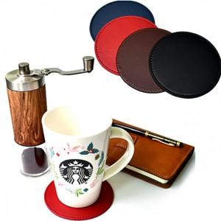

【상세/제작정보】 | 기본수량 미만 인쇄시 비용 추가. ★인쇄,포장,택배비 별도 ★판비 별도문의

【인쇄/포장옵션】 | 불박 / 포장불가능

【공급단가】 | 수량 | 100~ | 300~ | 500~ | 1,000~ | 3,000~
*VAT별도 | 단가 | 1,500원 | 1,450원 | 1,400원 | 1,350원 | 1,300원

【상품 URL】 | https://dev.easy1.co.kr:443/src/goods_detail.php?gdno=26876

